START
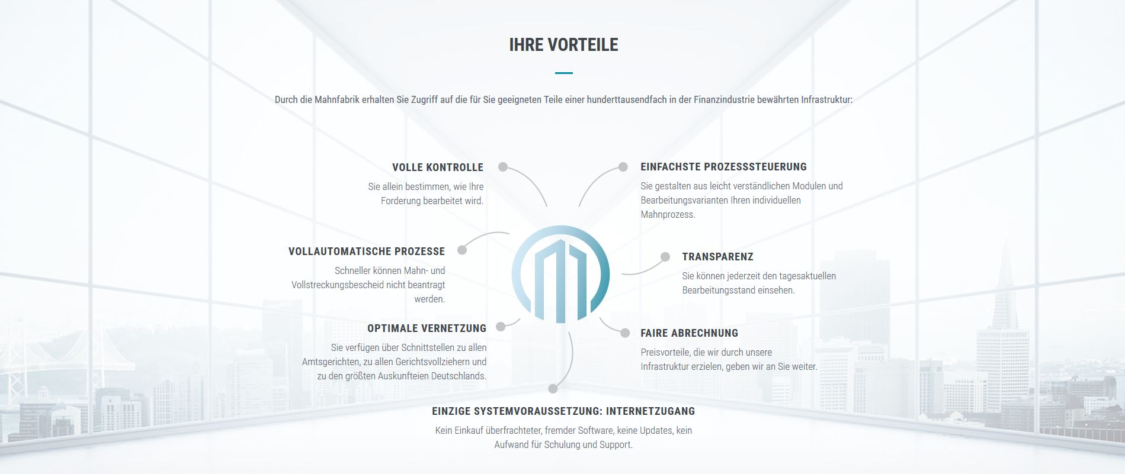

Ihr Weg zu uns

PARAM
zurück

Systemeinstellungen

 | Pfad zur CSV-Datei |  | C:\Temp\

 |  |  | Hier wird die Datei zum Upload in die Mahnfabrik gespeichert.

 | Feldparameter | FeldID
 | PartnerID | [A01] | 123456789

 |  |  | Ihre Kundennummer bei SEPA Collect GmbH

 |  |  | 17 - Miete für Geschäftsraum einschließlich Nebenkosten
 | Katalognummer | [F05] | 19 - Miete für Wohnraum einschließlich Nebenkosten
 |  |  | 20 - Mietnebenkosten (auch Renovierungskosten)
 |  |  | 90 - Hausgeld für Wohnungseigentümergemeinschaften

 |  |  | Katalognummern der Forderungsarten

DOKU
zurück
Dokumentation

 | I. Technische Dokumentation

 |  | I.1. | Die Exceldatei 'DataUpload_Mahnfabrik.xlsm' kann an der jeder beliebigen Stelle im Dateisystem gespeichert werden,
 |  |  | solange sichergestellt ist, dass die User lesenden und schreibenden Zugriff auf dieses Verzeichns und seine Unterverzeichnisse
 |  |  | haben. Der Pfad zur Datei wird in den Systemeinstellungen festgelegt.

 |  | I.2. | Die Datei besteht aus 5 Komponenten:
 |  |  | 1. Startseite |  |  | Von hier aus erfolgt der Aufruf der weiteren Verarbeitungsroutinen.
 |  |  | 2. Datenerfassung |  |  | Hier erfolgt die Erfassung, Änderung bzw. Löschung der zu übermittelnden Daten.
 |  |  | 3. CSV-Datei erzeugen |  |  | Im Hintergrund wird hier die Datei zum Upload in die Mahnfabrik erzeugt.
 |  |  | 4. Systeneinstellungen |  |  | In diesem Bereich werden zentrale Einstellungen für die Verarbeitung vorgenommen.
 |  |  | 5. Dokumentation |  |  | Dieser Bereich ist jetzt sichtbar und enthält alle wesenstlichen Infos zur Bedienung.

 | II. Ablaufdokumentation

 |  | II.1. | Einmalig

 |  |  | II.1.1. | Systemeinstellungen: Pfad für Datenexport (CSV-Datei)
 |  |  |  | Hier ist der Pfad (z. B. C:\Mahnfabrik\DataUpload) zu hinterlegen, in dem die CSV-Datei gespeichert werden
 |  |  |  | soll, um Sie dann später ins Portal der Mahnfabrik hochzuladen.

 |  | II.2. | Wiederkehrend

 |  |  | II.2.1. | Datenerfassung
 |  |  |  | In dieser zentralen Maske werden alle Datensätze erfasst bzw. bearbeitet, die der Mahnfabrik zur weiteren
 |  |  |  | Verarbeitung zur Verfügung gestellt werden.

 |  |  |  | II.2.1.1. | Schaltflächen
 |  |  |  |  | In der Erfassung stehen vier Schaltflächen zur Verfügung. |  | Diese bedienen folgende Funktionen (v. l. n. r.):
 |  |  |  |  | Erfassen | Hiermit wird ein neuer Datensatz angelegt.
 |  |  |  |  | Löschen | Ein bestehender Datensatz wird gelöscht.
 |  |  |  |  | OK | Vorgenommene Änderungen werden gespeichert.
 |  |  |  |  | Zurück | Die Maske wird geschlossen und man gelangt zurück auf die Startseite.

 |  |  |  | II.2.3. | Pflichtfelder
 |  |  |  |  | Zwingend erforderliche Eingabefelder sind mit einem Stern (*) gekennzeichnet. Das Auslassen dieser Eingaben wird
 |  |  |  |  | entsprechend am betroffenen Feld gekennzeichnet (links) und beim Speichern nochmals zusätzlich geprüft (rechts):
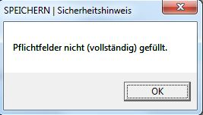

 |  |  | Mapping
 |  |  | F05 / F08

